Tahapan
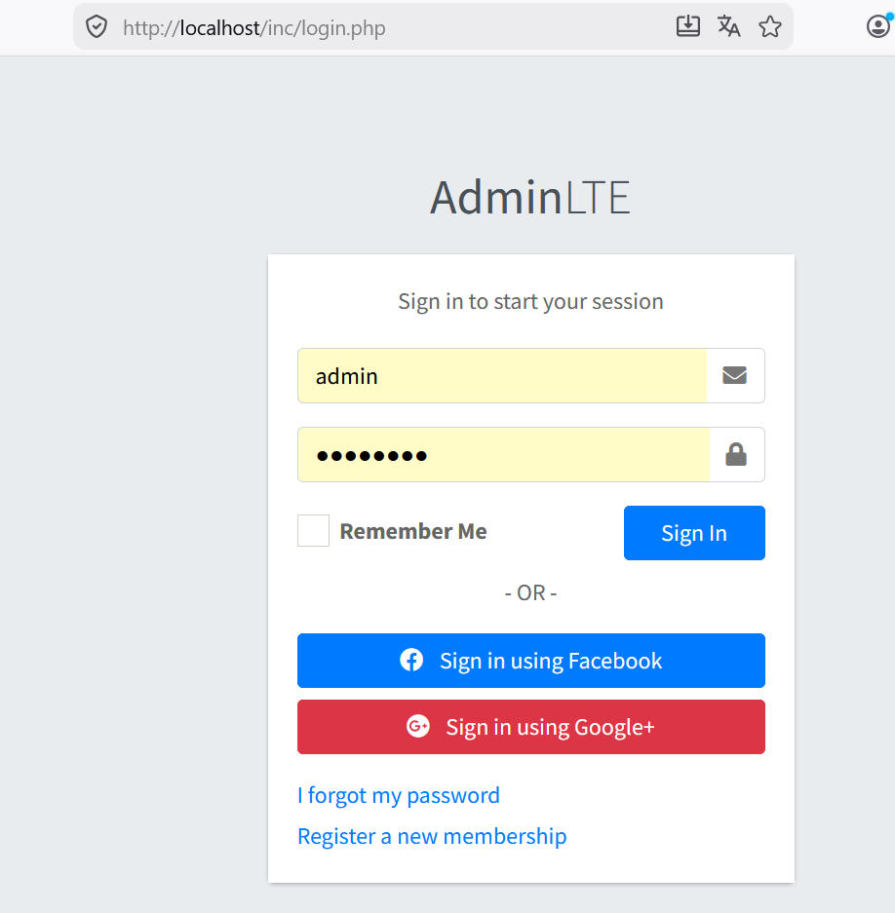
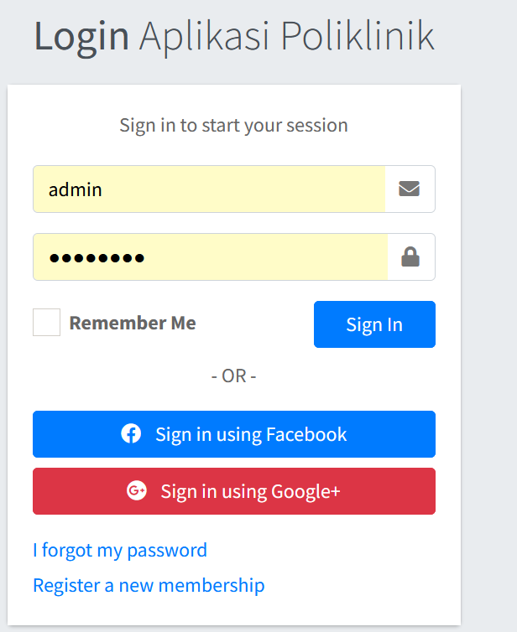
TAHAPAN PENGERJAAN

1 | Persiapan Folder Proyek
2 | Singkrin folder CSS, JS dan IMAGE untuk template landing page dan admin
3 | Menyusun Folder proyek untuk mempermudah dalam managemen file
 | terutama memisahkan file-file berdasarkan fitur yang ada
 | agar mudah kedepannya untuk melakukan duplikasi
4 | Kita menyiapkan file :
 | - Register
 | - Login |  | CRUD
 |  |  | Create (membuat/menambahkan)
 | Karena menggunakan enctypsi khusus |  | Read (membaca, menampilkan)
 | yang ada di function php bawaan |  | Update (merubah data)
 | maka kita harus membuat user |  | Delete (menghapus
 | dan password menggunakan skrip php
 | Namanya kita buat fitur REGISTER
 |  |  | Login ==>
5 | Menyiapkan tampilan form pendaftaran user |  | Register ==> Membuat/menambahkan user
 | register.php
 | cari file register dari template kita |  | Fitur
 | letakan ke folder khusus yang kita siapkan di folder project |  | Barang , Create ==> tambah barang
 | Biasakan kita menempatkan di folder inc
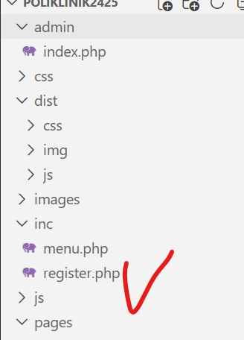
 |  | lalu kita panggil file register.php
 |  | jika erro link ke css dan js
 |  | maka perbaiki

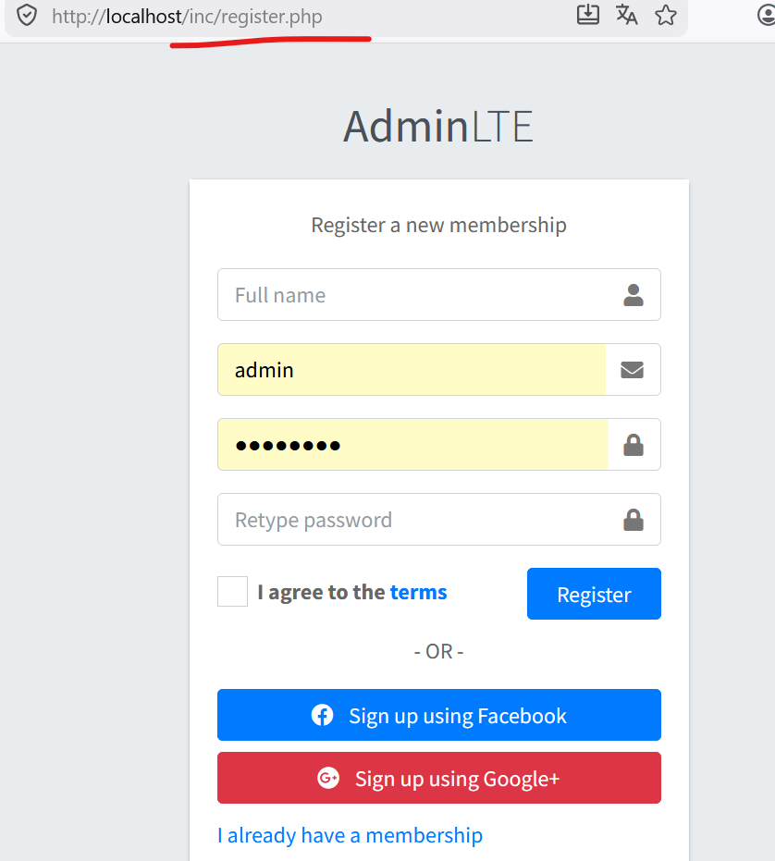
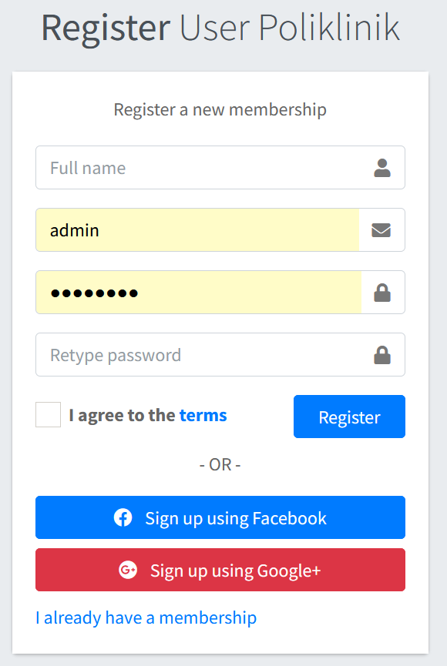

 | Selenajutnya kita siapkan juga file login.php untuk login
 | letakan di folder inc
 | Sesuaikan Judul formnya

T1
Persiapan Folder proyek
1 | Buat folder proyek yang akan kita buat, bebas dimana saja, dalam hal ini saya memilih sama folder
 |  | POLIKLINIK2425
2 | Letak link folder lengkap berada
 |  | C:\##DELLICT\#htdocs2024\## WebDinamis2425\POLIKLINIK2425
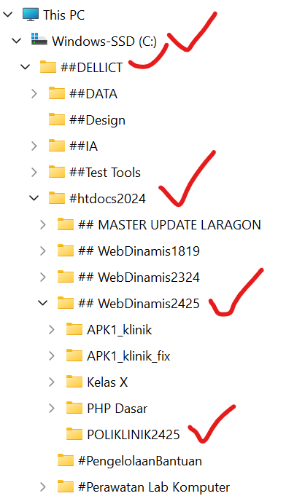

3 | Edit file configurasi httpd.conf di apache
 | kita buat link global di arahkan ke folder kita, cari skrip untuk mengarahkan ke link global
 | Sesuaikan dengan posisi dan nama folder proyek masing-masing
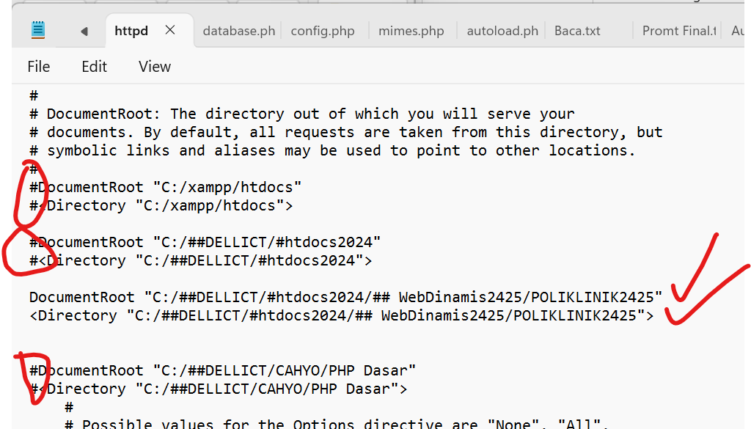

4 | Restart ulang apache, lalau test panggil localhost
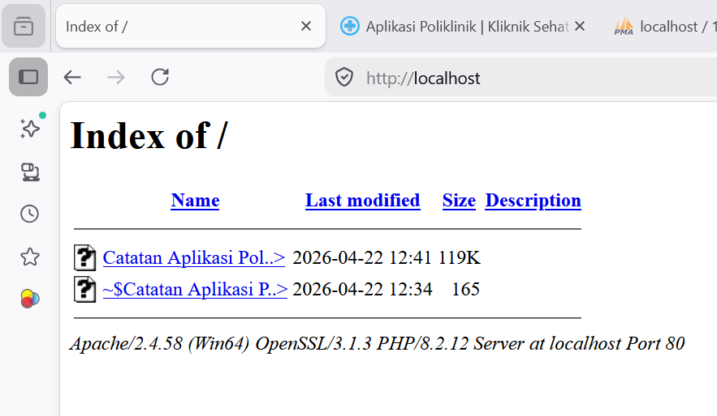

 |  |  | Tampilan masing karena belum ada file proyek yang lain (file template belum kita copy)
 |  |  | baru ada file excel, catatan pembuatan aplikasi

T2
PERSIAPAN FOLDER DAN TEMPLATE APLIKASi
A | Menyiapkan Template Landing Page
B | Menyiapkan template Admin

 | Kenapa perlu template landing pagi? Apakah bisa tanpa landing page?
 | Sesuai kebutuhan, biasanya aplikasi yang sifatnya Internal, tidak diperlukan landing page
 | Untuk aplikasi yang untuk umum atau semi umum biasanya perlu landing page
 | yang berfungsi untuk menampilkan informasi penting yaang ada di aplikasi kita
 | tanpa perlu melakukan login, contohnya untuk Aplikasi Poliklinik
 | Kita bisa menampilkan Jadwal Praktek Dokter

 | Kita sepakat disini kita harus menyiapkan template landing page

A | Persiapan template landing page
 | Apakah template admin yang digunakan sudah ada template landing page?
 | Ada ==> Struktur folder template adimin bisa kita satukan dengan landing page
 | TIDAK ADA ==> Perlu mencari Template lain, maka perlu pengaturan folder template admin dan folder template landing page

 | DISINI KITA PRAKTEKAN JIKA LANDING PAGE DI AMBIL DARI TEMPLATE YANG BERBEDA
 | POLIKLINIK2425
 |  |  | index.php | Ini adalah file index yang isinya landing page
 |  |  |  | Sementara ini dulu, jadi langsung mengarah ke halaman indek landing page
 |  |  |  | Seharunya ini tidak boleh, harus ada counter, tapi ini untuk pembuatan awal masih di toleransi

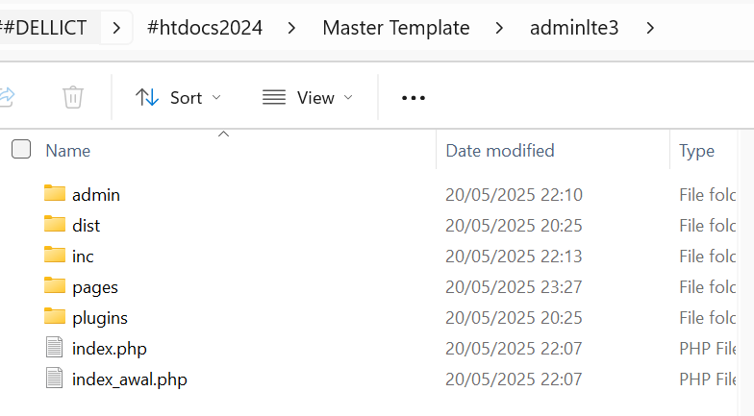
 |  |  | Struktur folder ytemplate admin |  | Struktur folder template landing page mu
 |  |  | index.php yang ada disini adalah index dari template admin |  | Disini bapak ingn ambil landing page dari proyek yang lain
 |  |  |  |  | Buka dulu file index.phop yang landing page
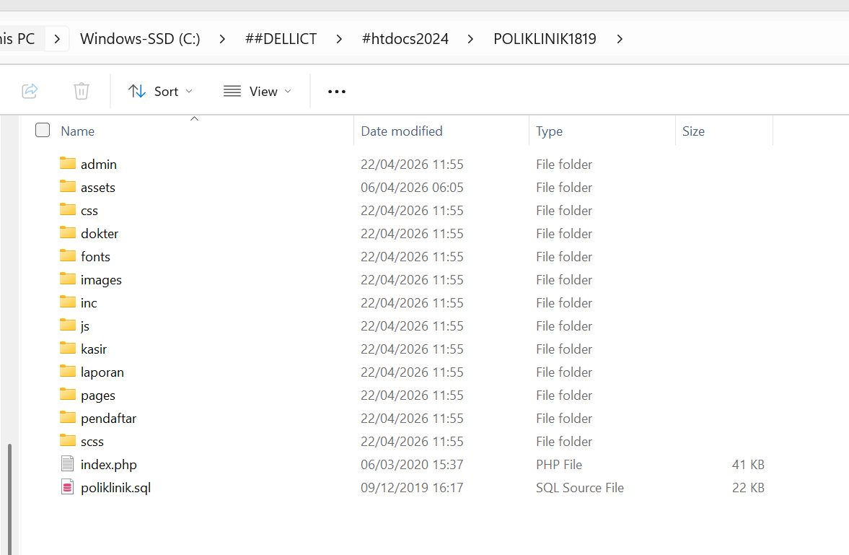

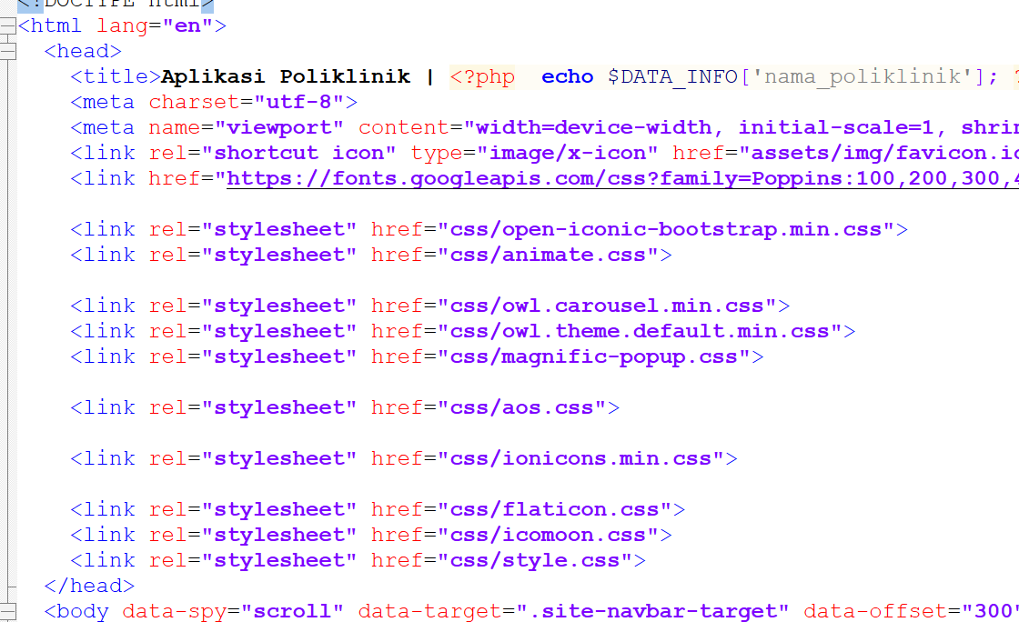
 |  | ANALISIS FOLDER LANDING PAGE & ADMIN
 |  |  | Template landing page dia membutuhkan folder :
 |  |  | css
 |  |  | js
 |  |  | lihat apakah folder CSS dan JS yang admin terletak di folder intyi
 |  |  | Ternyata folder css dan jd template admin terletak di dalam folder dist

 |  |  | Dengan demikian folder CSS dan JS template landing pagi jika kita copy langsung ke folder utama/inti, tidak akan bentrok dengan css dan js template admin

 |  |  | Jika bentrok bagaimana?
 |  |  | salah satu harus dimasukan ke folder khsusu, misal itu template admin di masukan ke folder dist

 |  |  | SESUAIKAN DENGAN KDOSI MASING_MASING
 |  |  | JIKA ADA STRUKTUR YANG BERUIBAH
 |  |  | MAKA EDIT DULU FILE INDEX.PHP yang template admin
 |  |  | sampai bisa terpanggil sempurna

 |  |  | KARENA APLIKASI AWALNYA MUNCUL LANDING PAGE
 |  |  | SARANNYA
 |  |  | folder :
 |  |  | CSS, JS, IMAGES dari template landing pagi, di keluarkan saja, langsung
 |  |  | di folder inti

T3
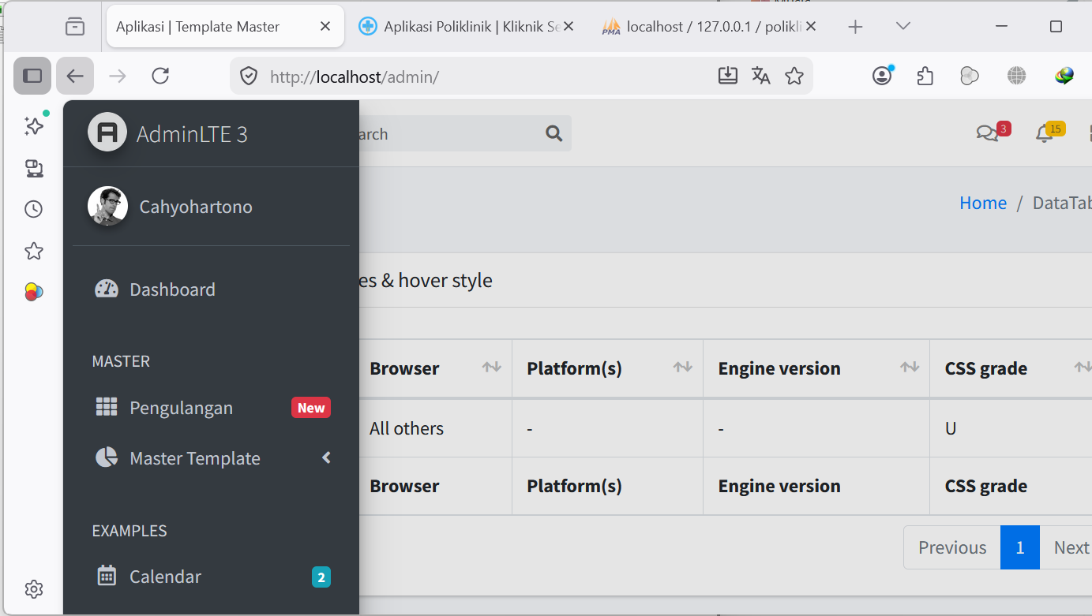
MENEMPATKAN FILE DAN FOLDER TEMPLATE ADMIN DAN LANDING PAGE KE FOLDER PROYEK
1 | Karena perlu template Landing Page maka, kita letakan dulu
 | struktru folder dan file landing page ke folder kerja
 | copy kan file index.php yang l;anding page, serta folder yang di butuhkan ke folder proyek
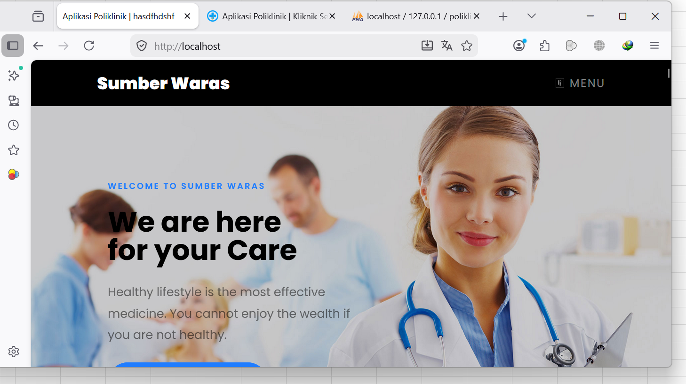
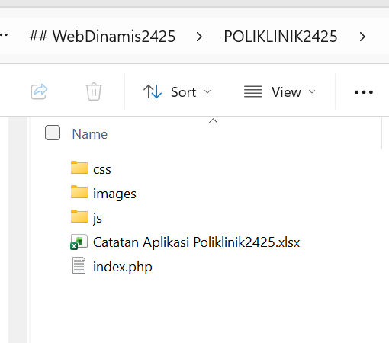

2 | Mengcopy file dan folder template admin
 | Disini kita membuat Aplikasi POLIKLINIK
 | Kita harus tahu terlebih dahulu, Hak akses yauser yang ada di aplikasi apa saja?
 |  | admin | Dari sana kita bisa loihat bahwa kita perlu nantinya tampilan admin untuk :
 |  | kasir |  | user admin
 |  | dokter |  | user kasir
 |  | pendaftar |  | user dokter
 |  |  |  | user pendaftar

 |  | Menunya berbeda2 ya
 |  | kita bisa banyak alternantif

 |  | Biar kedepan mudah membedakan file index, maka masing-masing file index akan kita letakan pada foldeer masing-masing
 |  | misalkan file index.php untuk user admin kita masukan dalam folder admin
 |  | maka buatlah folder admin
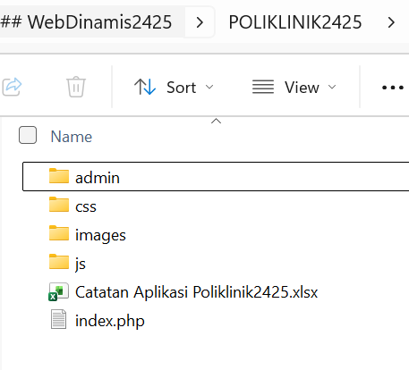

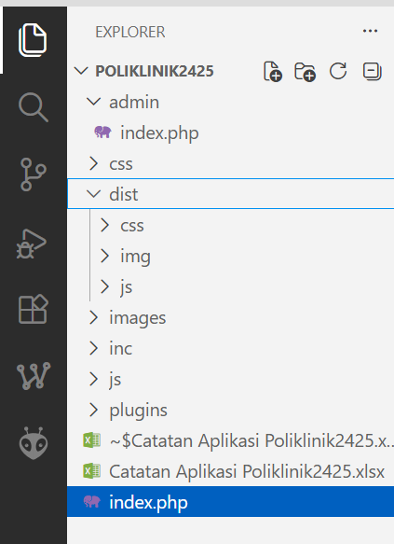
 |  |  |  |  | Lalu masukan file index.php dari template admin
 |  |  |  |  | ke folder admin
 |  |  |  |  | index.php template admin

 |  |  |  |  | folder css, iamges, js tempalate admin

 |  |  |  |  | plugins dari tenmplate admin

 |  | Kita panggil file index.php yang template admin
 |  | harus berhasil terlihat sempurna
 |  | jika ada error perbaiki link letak css, js, image dan plugins

 |  | Ada error itu, krn apa, karena template admin untuk aplikasi sudah kita modifikasi menggunakan link dinamis
 |  | ingat pelajaran kelas X smt 4
 |  | saat UKK kenaiakan kelas
 |  | maka kita copy folder yang gak ada, yaitu folder inc yang di dalamnya ada file menu.php
 |  | Kita buka file menu.php
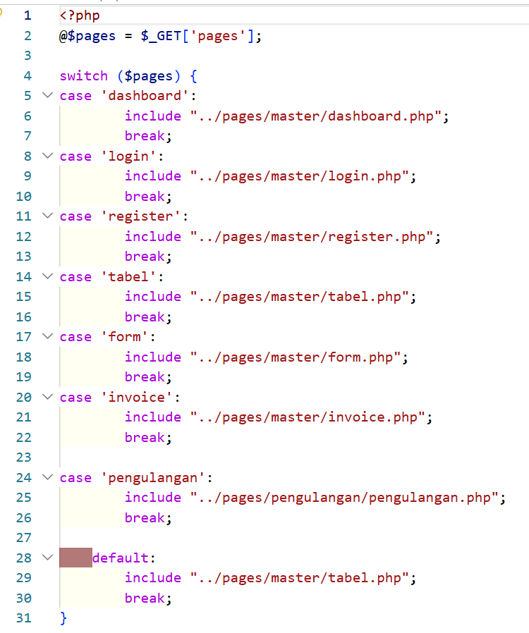
 |  |  |  |  |  | ternyata perlu folder pages
 |  |  |  |  |  | perlu folder master
 |  |  |  |  |  | dimana di folder master ada file-file template yang diperlukan untuk pembuatan aplikasi
 |  |  |  |  |  | template dasar
 |  |  |  |  |  | Tabel
 |  |  |  |  |  | Form
 |  |  |  |  |  | invoice
 |  |  |  |  |  | login
 |  |  |  |  |  | register

 |  |  |  |  |  | Cek lagi
 |  |  |  |  |  | Harus muncul

